Sheet1
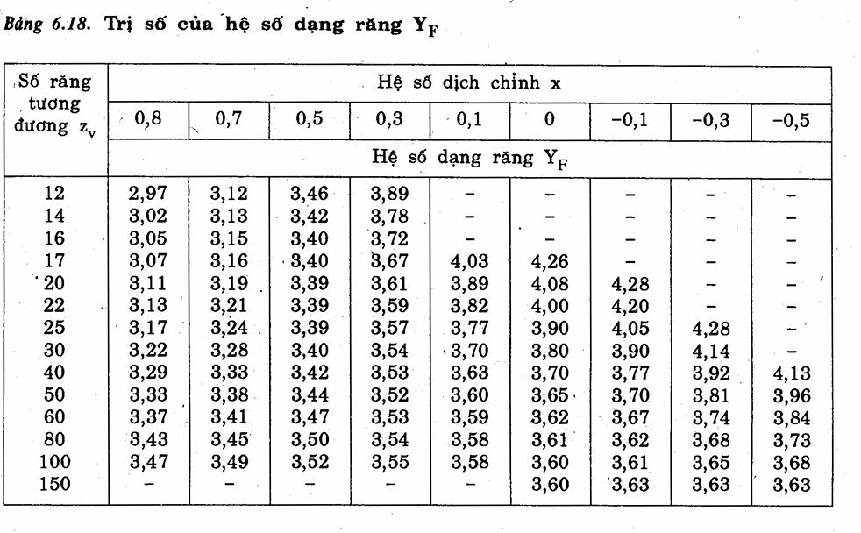
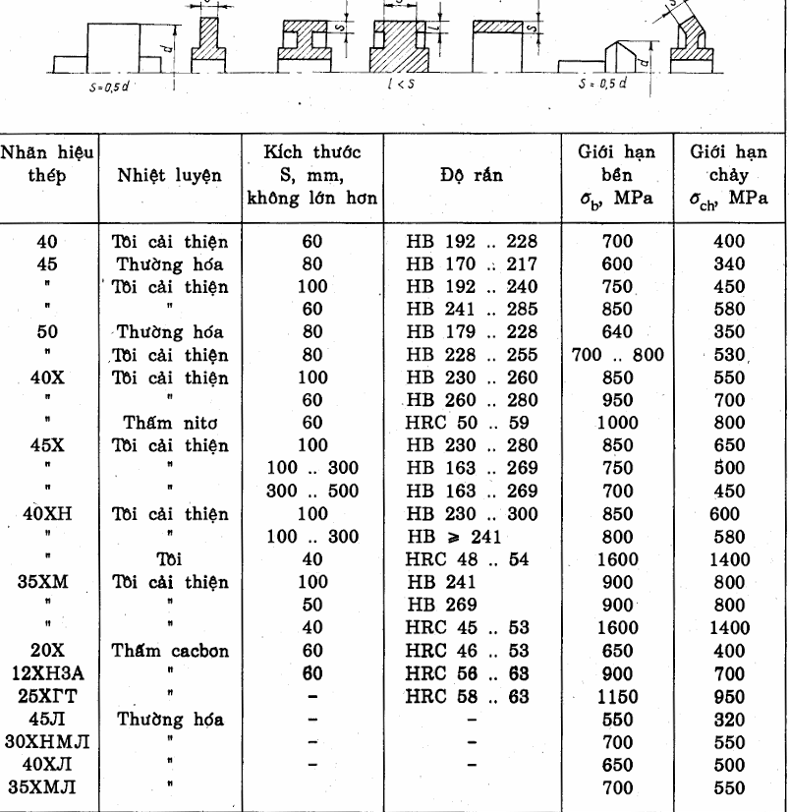
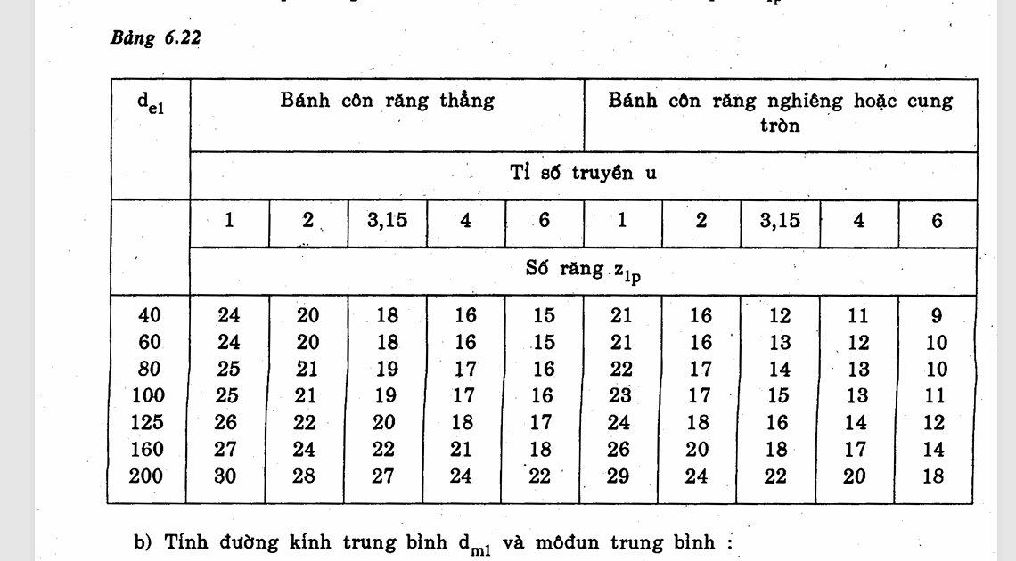
thông số đầu vào |  | Chiều dài răng côn ngoài (mm) | 154.99312153
P1 | 6,211 | Kr | 50
T1 | 81813.86 | Kd | 100
số vòng quay n1 | 725 | Kbe | 0.3
tỷ số truyền | 12.5 | K Hb | 1.14
tuổi thọ (h) |  | trị số Kbe | 0.63352941176
 |  | đường kính chia ngoài (d el) | 83.180399743
chọn vật liệu | 45 | Re | 154.99312153
bánh lớn (2) | Tôi cải thiện
S (mm) | 100
Độ rắn (HB) | 192…240
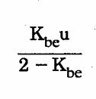
Giới hạn bền (Mpa) | 750
Giới hạn chảy (Mpa) | 450 | xác định thông số ăn khớp
 |  | Z1p | 19
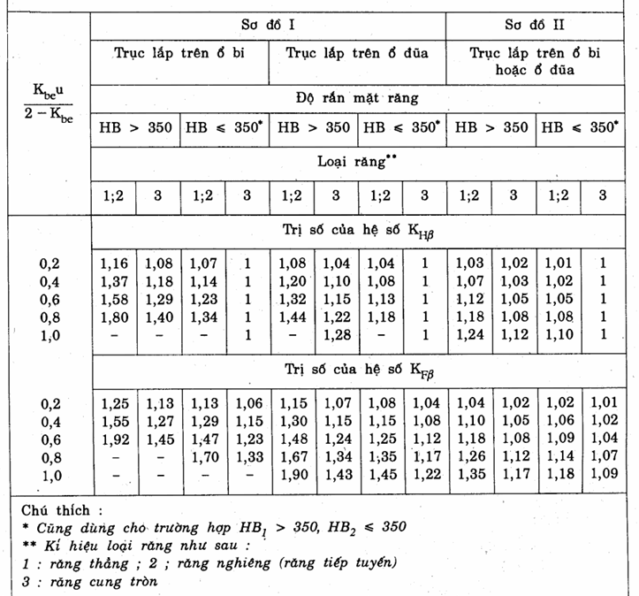
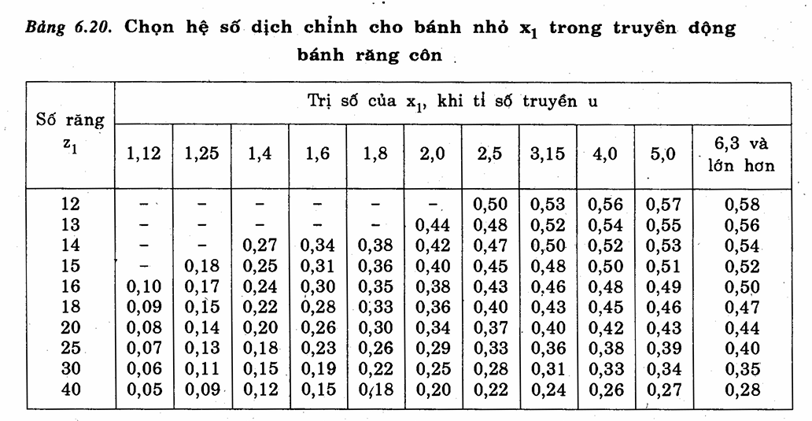
bánh nhỏ (1) | 45 | Z1 ( số răng nhỏ) | 30
S (mm) | 60 | đường kính tb (dm1) | 70.703339782
Độ rắn (HB) | 241..285 | moodun trung bình (mtm) | 2.3567779927
Giới hạn bền (Mpa) | 850 | modun bánh răng côn thẳng (mte) | 2.7726799914 |  | 2.55
Giới hạn chảy (Mpa) | 580 | chọn mte | 3
 |  | xác định lại mtm | 2.55
HB1 ( bánh nhỏ ) | 245 | xác định lại Z1 | 28
HB2 ( bánh lớn) | 220 | số răng lớn | 101
sigma H lim1 | 560 | tỷ số truyền thật sự | 3.6071428571
sigma H lim2 | 510 | góc côn chia 1 (độ) | 15.494848599
sH | 1.1 | góc côn chia 2 ( độ) | 74.505151401
sF | 1.75 | x1 dịch chỉnh | 0.34
sigma F lim1 | 441 | x2 dịch chỉnh | -0.34
sigmaFlim2 | 396 | xác định lại đường kính tb | 71.4
N HO1 | 16259974.389 | xác định lại chiều dài côn ngoài Re | 157.21402609
N HO2 | 12558439.817
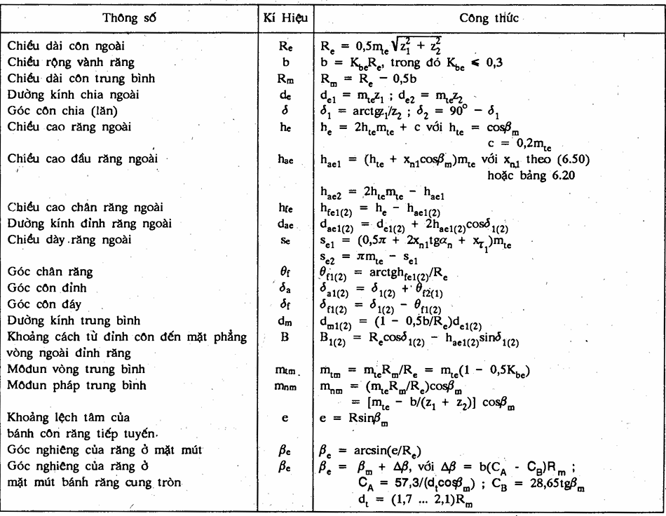
N FO | 4.00E+06
tải trọng tĩnh |  |  |  | Thông số bộ truyền bánh răng côn thẳng
thời gian làm việc | 43200 |  |  |  | bánh dẫn | bánh bị dẫn
N HE1 | 1879200000 |  |  | chiều dài côn ngoài | 157.21402609
tỷ số truyền bánh răng côn | 3.59 |  |  | chiều rộng vành răng b | 47.164207828
tỷ số truyền bánh răng trụ | 3.36 |  |  | chiều dài côn trung bình Rm | 133.63192218
N HE2 | 523454039 |  |  | Đường kính vòng chia ngoài | 84 | 303
K HL | 1 |  |  | góc côn chia | 15.494848599 | 74.505151401
K FL | 1 |  |  | chiều cao răng ngoài he | 6.6
mH | 6 |  |  | chiều cao đầu răng ngoài | 3 | 3
MF | 6 |  |  | chiều cao chân răng ngoài | 3.6 | 3.6
K FC ( tải 1 phía) | 1 |  |  | Khoảng cách từ đỉnh côn đến mặt phẳng nằm ngoài vòng răng | 150.69854479 | 39.109036571
 |  |  |  | đường kính đỉnh răng ngoài | 88.962326602
 |  |  |  | đường kính trunh bình | 71.4 | 256.326
Ứng suất tiếp xúc cho phép |  |  |  | góc chân răng | 0.91953592627 | 0.91953592627
sigma H1 | 509.09090909 |  |  | góc côn đỉnh | 16.414384525 | 75.424687327
sigma H2 | 463.63636364 |  |  | góc côn đáy | 14.575312673 | 73.585615475
sigma F1 | 252
sigma F2 | 226.28571429
Do sử dụng côn răng thẳng
sigma H | 463.63636364
Ứng suất tiếp xúc cho phép khi quá tải
sigma H max1 | 1624
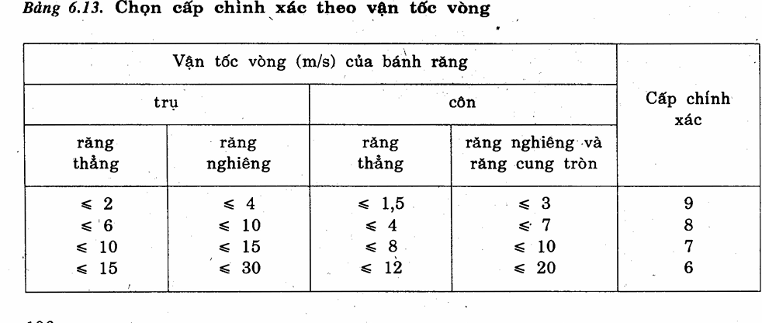
sigma H max2 | 1260
sigma F max1 | 464
sigma F max2 | 360
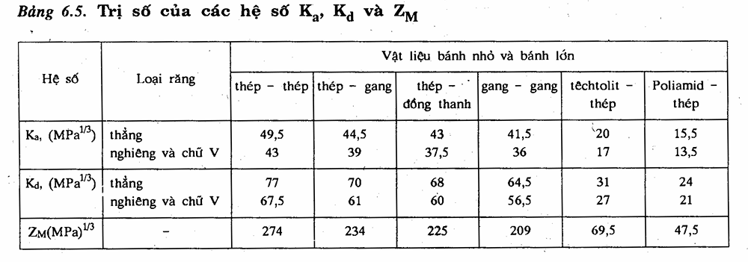

Kiểm nghiệm bền tiếp xúc
sigma H | 339.00467664
Zm | 274
x tổng | 0
Zh | 1.76
Zepsilon | 0.86909318308
epsilon alpha | 1.7340311174
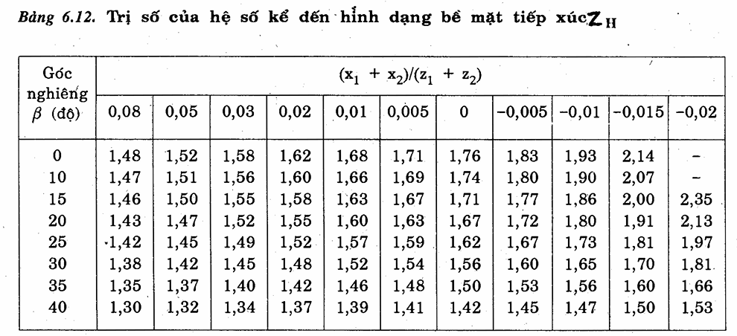
KH | 1.373316849
K Hbeta | 1.14
K Halpha | 1
v | 2.7104090619
cấp chính xác | 9
vH | 11.336845428
delta H | 0.006
g0 | 73
K Hv | 1.2046639026
xét điều kiện | ok

Kiểm bền uốn
sigma F1 | 95.387065201
sigma F1 | 94.849673284
Kbe tính lại | 0.3
trị số Kbe | 0.63655462185
K Fbeta | 1.28
delta F | 0.016
g0 | 73
vF | 30.231587809
K Fv | 1.4860767688
K Falpha | 1
K F | 1.902178264
răng thẳng
Ybeta | 1
Yepsilon | 0.57669091977
Zv1 | 29.056057628
Zv2 | 378.06230084
YF1 | 3.55
YF2 | 3.53
xét điều kiện sigma F1 | ok
xét điều kiện sigma F2 | ok

